상품제안서
전자 호루라기 | 상품코드: F27593

 |  |  |  |  |  |  | 02-412-0044 | www.easy1.co.kr
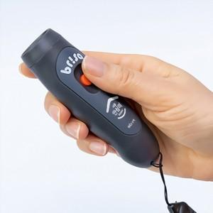

【상세/제작정보】 | 130db의 간편한 버튼식 호루라기.

【인쇄/포장옵션】 | UV인쇄 / 포장불가능

【공급단가】 | 수량 | 50~ | 100~ | 500~ | 1,000~ | 2,000~
*VAT별도 | 단가 | 9,000원 | 8,850원 | 8,620원 | 8,470원 | 8,250원

【상품 URL】 | https://dev.easy1.co.kr:443/src/goods_detail.php?gdno=27593

